상품제안서
코끼리 LCD 3포트 고속충전 대용량보조배터리 20000mAh | 상품코드: S40569

 |  |  |  |  |  |  | 02-713-8555 | www.synergygift.co.kr
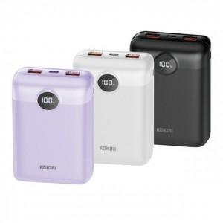

【상세/제작정보】 | <p><span style="font-size: 14pt;">※ 기본 수량 미만 진행시 별도 문의 바랍니다.</span></p><p><span style="font-size: 14pt;">※ 운임비 별도 발생 됩니다.</span></p>

【인쇄/포장옵션】 | 실크, 레이저, 풀칼라 / 포장지포장

【공급단가】 | 수량 | 30~ | 100~ | 300~ | 500~ | 1,000~
*VAT별도 | 화이트(품절) | 25,600원 | 24,600원 | 23,400원 | 22,800원 | 22,400원
 | 퍼플 | 25,600원 | 24,600원 | 23,400원 | 22,800원 | 22,400원
 | 블랙(품절) | 25,600원 | 24,600원 | 23,400원 | 22,800원 | 22,400원

【상품 URL】 | https://www.synergygift.co.kr:443/src/goods_detail.php?gdno=40569

